2022_01_data
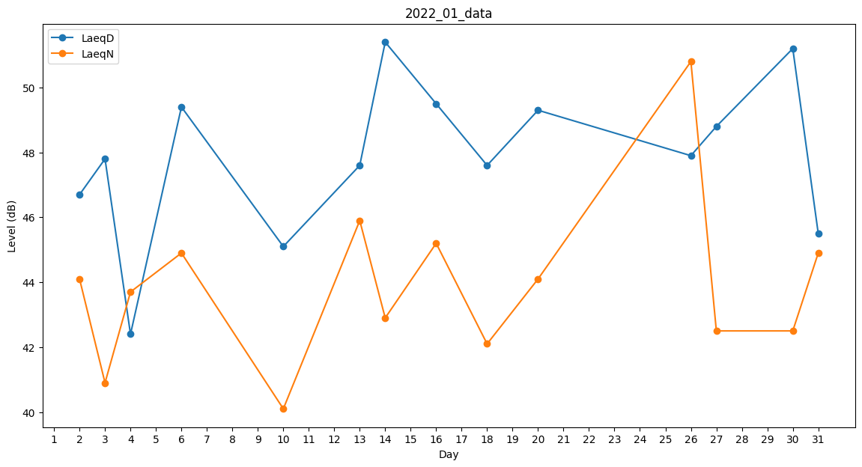
Day | LaeqD | LaeqN
1 | 48.3 | 0
2 | 46.7 | 44.1
3 | 47.8 | 40.9
4 | 42.4 | 43.7
5 | 49 | 0
6 | 49.4 | 44.9
7 | 47.6 | 0
8 | 0 | 0
9 | 0 | 0
10 | 45.1 | 40.1
11 | 46.2 | 0
12 | 49.6 | 0
13 | 47.6 | 45.9
14 | 51.4 | 42.9
15 | 49 | 0
16 | 49.5 | 45.2
17 | 52.1 | 0
18 | 47.6 | 42.1
19 | 48.4 | 0
20 | 49.3 | 44.1
21 | 49.8 | 0
22 | 49.3 | 0
23 | 48.3 | 0
24 | 0 | 41.6
25 | 47.3 | 0
26 | 47.9 | 50.8
27 | 48.8 | 42.5
28 | 52.1 | 0
29 | 47.1 | 0
30 | 51.2 | 42.5
31 | 45.5 | 44.9

